银川、吴忠示范校
自治区家庭教育指导服务示范校（园）
排名 | 市 | 县（区） | 校（园）名称 | 刘芳岭 | 张鸿宇 | 金娜 | 平均分 | 备注
1 | 吴忠市 | 直属学校 | 宁夏吴忠市利通街第一小学 | 96 | 97 | 92 | 95 | 2021年评选
2 | 银川市 | 西夏区 | 宁夏大学怀远校区幼儿园 | 94 | 91 | 96 | 94
3 | 吴忠市 | 直属学校 | 吴忠市吴忠中学 | 92 | 96 | 90 | 93 | 2021年评选
4 | 吴忠市 | 利通区 | 吴忠市利通街第二小学 | 97 | 91 | 88 | 92
5 | 银川市 | 市直属 | 北京师范大学银川幼儿园 | 93 | 92 | 90 | 92
6 | 银川市 | 金凤区 | 银川市金凤区第二小学 | 91 | 91 | 93 | 92
7 | 银川市 | 灵武市 | 灵武市第一中学 | 90 | 88 | 95 | 91
8 | 吴忠市 | 利通区 | 吴忠市利通区第十二小学 | 87 | 94 | 86 | 89
9 | 吴忠市 | 红寺堡区 | 吴忠市红寺堡区第一小学 | 86 | 92 | 84 | 87
10 | 吴忠市 | 红寺堡区 | 吴忠市红寺堡区新庄集中心小学 | 85 | 87 | 83 | 85
11 | 银川市 | 金凤区 | 银川市阅海第四小学 | 80 | 88 | 86 | 85 | 补充上报
12 | 银川市 | 兴庆区 | 银川市兴庆区第十九小学 | 83 | 82 | 88 | 84
13 | 区直属中小学 |  | 宁夏育才中学 | 80 | 85 | 82 | 82
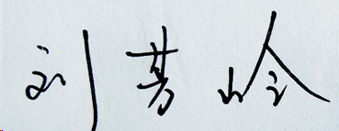
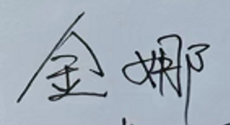
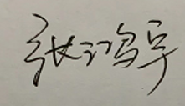
专家签名：(手签）

